Animation
単純アニメーションの作成
※動作はAnimator

最近ではTimelineやCinemachineの方が良く使われるが、それらを使う際の考え方の基礎となるアニメーションを今回は使ってみる。
今回は説明しないがEventを使うことでメソッドの呼び出しやキーによるコンポーネントのパラメータの変更など応用次第では様々な
用途に使えるモノなので是非使いこなして欲しい。

１．事前準備

①事前準備として、配布フォルダ内のbaseパッケージを空のプロジェクトにインポートを行う

②「AnimationBase」シーンを開く

２．アニメーションの設定

①画面上部のメニューからWindow→Animation→Animationを選択

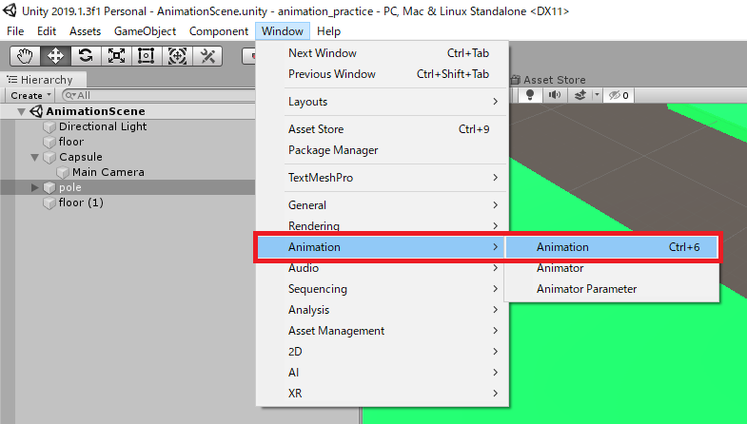

②Animationウィンドウが表示されるので、見やすいところに配置する

③Hierarchyから「pole」を選択し、AnimationウィンドウのCreateボタンをクリック

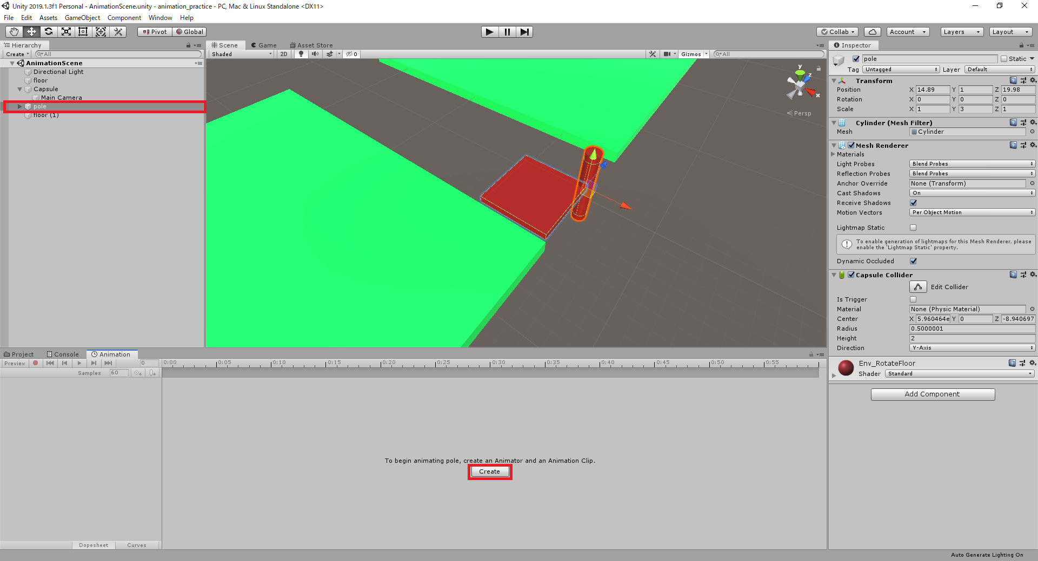

③Hierarchyから「pole」を選択し、AnimationウィンドウのCreateボタンをクリック

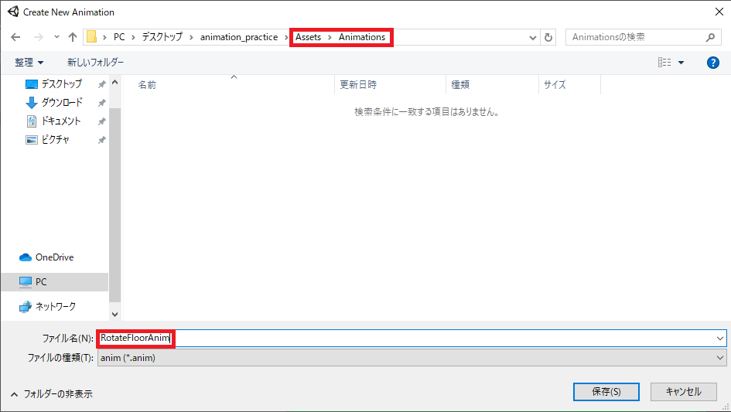

④分かりやすい場所に名前を付けて保存。今回は回転する足場を作るのでそれっぽい名前を付ける

⑤Y軸回転を行いたいので、「AddProperty」からTransform→Rotationの右の⊕ボタンを選択

⑥覚えておきたい項目は以下の画像の通り

⑦まずは180フレーム地点に移動する。赤枠を180に設定するだけでは画面が以下の通りにはならないので、CTRL+マウススクロールで拡縮を調整
⑧最初から入っている右側のキー(ひし形の奴ね)を3.00の位置(60fpsなので180f=3.0sec)に移動する

⑨●の録音ボタンを押し、現在フレームを90に設定。AnimationウィンドウのRotationYの値かInspectorのRotationYの値を90に設定(どちらかでOK)

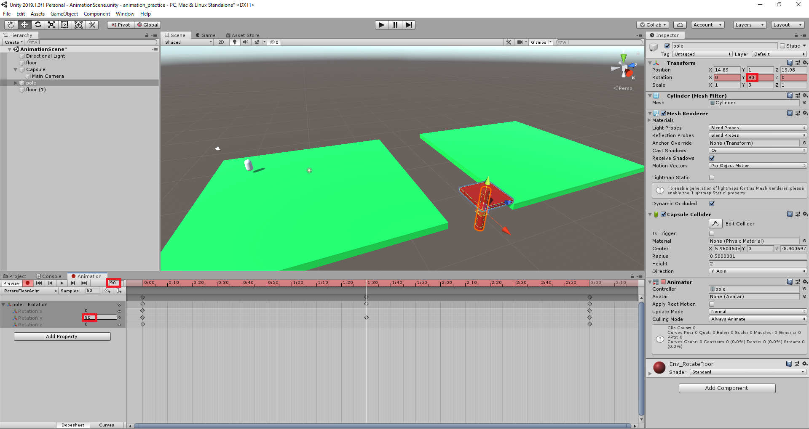

⑩もう一度録音ボタンを押して書き込みモードを解除(タイムラインがピンク色になってなければOK)。
▶再生ボタンを押してアニメーションが動作するのを確認する

⑪やらなくても問題ないが、使わないキーは削除しておいた方が見やすいので削除(今回はX,Zのキー)

３．アニメーションの再利用

①地面(floor）と回転床(pole)を複製し、下記のように配置する。その際に複製したpoleのY角度に90を設定する

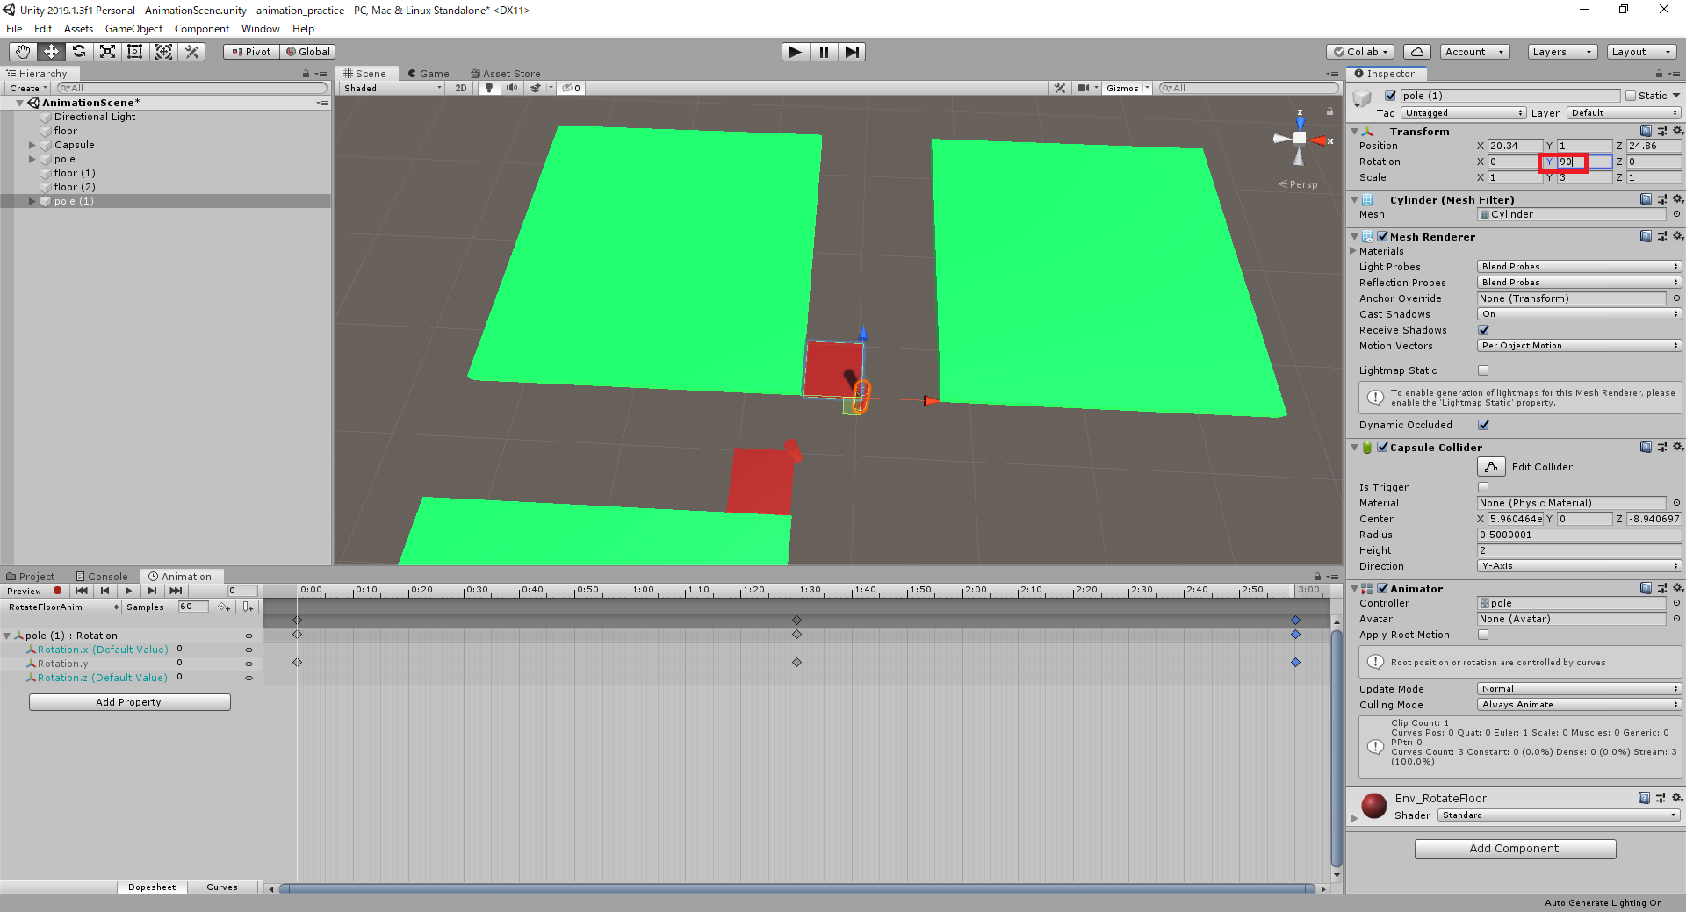

②▶再生ボタンで新たに配置したpoleの動きを確認すると、最初に配置したpoleと同期して動くのが確認できると思う
作成したAnimationは時間(フレーム)に対応した姿勢情報(座標・回転・拡縮)を使うだけなのでこのような現象が発生する

③複製したpoleを選択し、Inspector→Animator→ApplyRootMotionにチェックを入れる

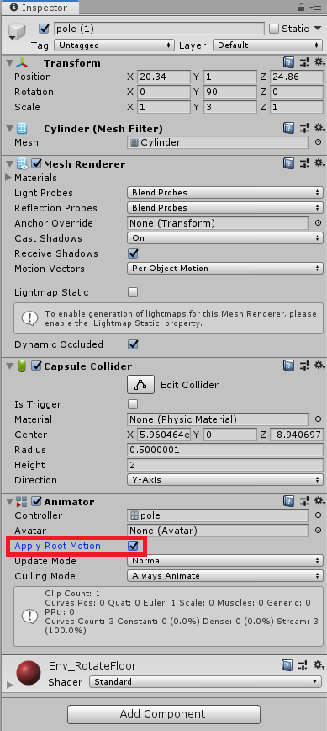

④再度▶再生して確認してみると、元の角度を基準に回転を行っているのが確認できる
これはApplyRootMotionにチェックを入れた事で、現在の姿勢を基にアニメーションによる値の変化を行っているからである
因みにアニメーションによっては☑を入れているとキャラクターの動きに合わせて意図しない座標の移動を行ってしまう事もあるので、
理解してうまく活用してほしい

４．カーブの設定

①Animationウィンドウの下部、Curvesをクリック。以下の様な画面が表示する

②カーブの制御点をクリックするとハンドルが表示するので、上下に調整することでより狙った値の変化を行うことが出来る

５．課題

Animation_task01のexe実行時に配置されている橋のオブジェクトを作成する事。
なお、以下に注意して作成する。

１．アニメーションのみで制御(動き、エフェクトの発生も)
２．カーブを使って緩急のある動きを表現する
３．アニメーションは一度のみ再生する
４．エフェクトは発生さえ制御していれば適当でOK

今回説明していない使い方が必要になるが、試行錯誤やインターネットで調べる。
基本的にはUnityの機能は大体インターネットで調べれば出てくるので、調べ方のコツを掴んで効率的に調べよう。

☆調べ方のコツGoogle版

１．キーワードで検索する 例)「Unity Animation」などキーワード+スペース+キーワードの形にする
２．ツールを活用する 日本語のサイトのみ表示や、１年以内のページを表示などのフィルタリング機能をうまく使う
※Unityなどゲームエンジンは更新が早く変更点も多いので目安としては１年以内の記事を出来るだけ使う
３．検索オプションを使う
参考サイト：https://liginc.co.jp/web/service/google/86222 など

